Javascript feladat
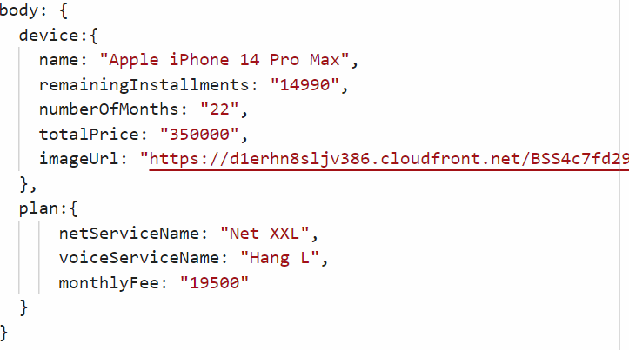
Útmutató az Javascript feladatok megoldásához

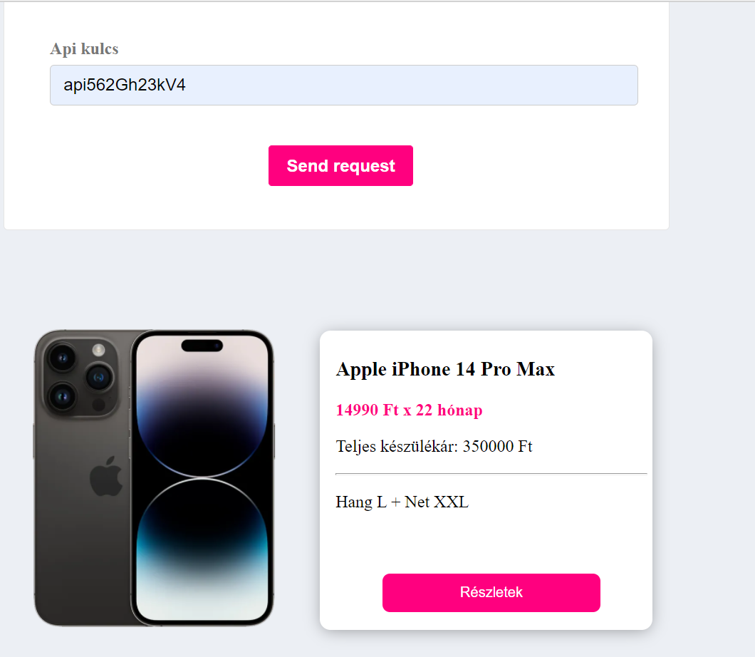
Ebben a feladatrészben egy félkész mobilkészülék hírdetését kell befejezned. A készülék adatai hiányoznak, azokat neked kell begyűjtened és megjelenítened a html-ben.
Az alábbi részfeladatok megoldásával egészítsd ki a html fájlt, hogy a jobboldali képen látható eredményhez juss!
A HTML ÉS CSS KÓDOKAT NEM KELL MÓDOSÍTANOD, CSAK A HTML ALJÁN LÉVŐ <script> TAG-EK KÖZÖTT DOLGOZZ!
1. Töltsd ki a megadott html formot a következő api kulccsal: api562Gh23kV4, és olvasd ki a mezőt javascript segítségével. Fontos hogy helyesen add meg a kulcsot, mert a későbbiekben ez azonosításhoz kell majd.
2. A kitöltést követően, a "Send request" gomb megnyomására induljon el egy AJAX POST hívás, a következő url-re: https://eomqf3lubgu1jf1.m.pipedream.net/insert Az url JSON formátumban várja a formban megadott adatot. A JSON-ben pontosan így várjuk a kulcs-érték párost: {"apiKey": "kiolvasott api kulcs"}
3. Ha helyesen adtat meg a kulcsot a form-ban, a hívásból visszaérkező válasz egy JSON, melynek adatait vissza kell írnod a html megadott részeibe. :
Ellenzekő esetben 400-as státuszt fogsz visszakapni.
Maximum 20 hívást tudsz indítani 1 nap, erről a feladat megoldása során ne feledkezz meg!
Jó munkát!

